Gold
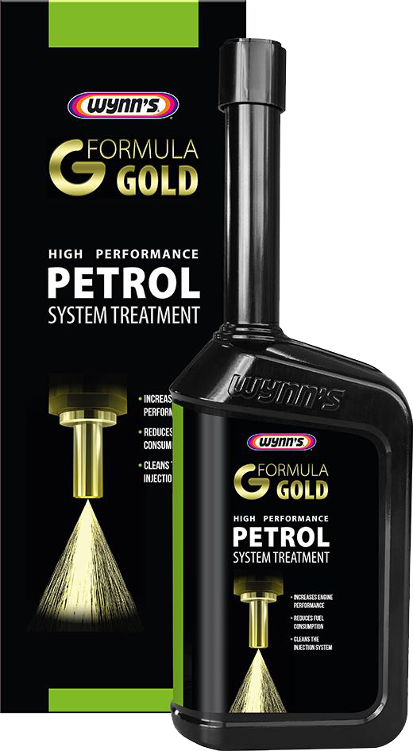
 |  |  |  | مسئول المحطة | المبيع | رقم العامل | المضخة | التاريخ
 | 40 |  | الإجمالي
 |  |  |  |  | 2 | 8224 | 1+2 | 2018-03-02
 |  |  |  |  | 1 | 2625 | 3+4 | 2018-03-02
 |  |  |  |  | 1 | 2552 | 15+16 | 2018-03-02
 |  |  |  |  | 1 | 8224 | 1+2 | 2018-03-02
 | -32 |  | المتبقي |  | 3 | 1002 | 7+8 | 2018-04-02

 | 56.000 د.ك.‏ |  | المبيع

 |  | 7.000 | سعر المنتج

 |  | اعلى مبيع للمضخات
 |  | 1+2 | 2
 |  | 3+4 | 1
 |  | 5+6 | 0
 |  | 7+8 | 1
 |  | 9+10 | 0
Formula Gold |  | 11+12 | 0
 |  | 13+14 | 0
 |  | 15+16 | 1
 |  | المجموع | 5

 |  |  |  |  | 8

Injector Cleaner
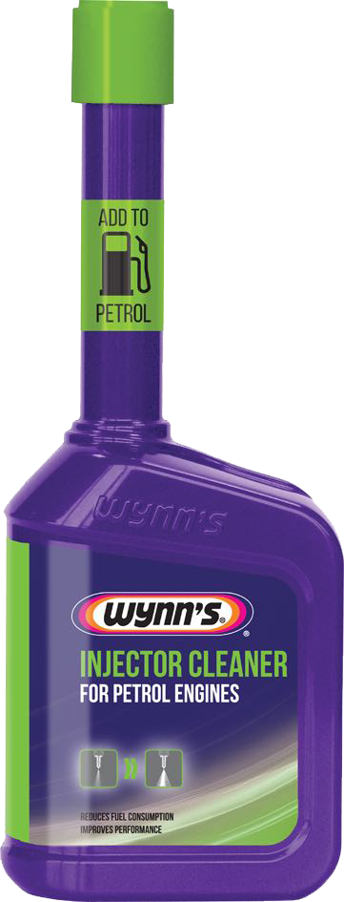
 |  |  |  | مسئول المحطة | المبيع | رقم العامل | المضخة | التاريخ
 | 40 |  | الإجمالي
 |  |  |  |  | 2 | 8224 | 1+2 | 2018-03-02
 |  |  |  |  | 1 | 2625 | 3+4 | 2018-03-02
 |  |  |  |  | 9 | 2552 | 15+16 | 2018-03-02
 |  |  |  |  | 3 | 8224 | 1+2 | 2018-03-02
 | -24 |  | المتبقي |  | 1 | 5115 | 7+8 | 2018-04-02

 | 64.000 د.ك.‏ |  | المبيع

 |  | 4.000 | سعر المنتج

Injector Cleaner

Airco Pure
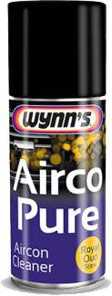
 |  |  |  | مسئول المحطة | المبيع | رقم العامل | المضخة | التاريخ
 | 40 |  | الإجمالي
 |  |  |  |  | 2 | 8224 | 1+2 | 2018-03-02
 |  |  |  |  | 1 | 2625 | 3+4 | 2018-03-02
 |  |  |  |  | 1 | 2552 | 15+16 | 2018-03-02
 |  |  |  |  | 3 | 8224 | 1+2 | 2018-03-02
 | -33 |  | المتبقي

 | 35.000 د.ك.‏ |  | المبيع

 |  | 5.000 | سعر المنتج

Airco Pure

Octane
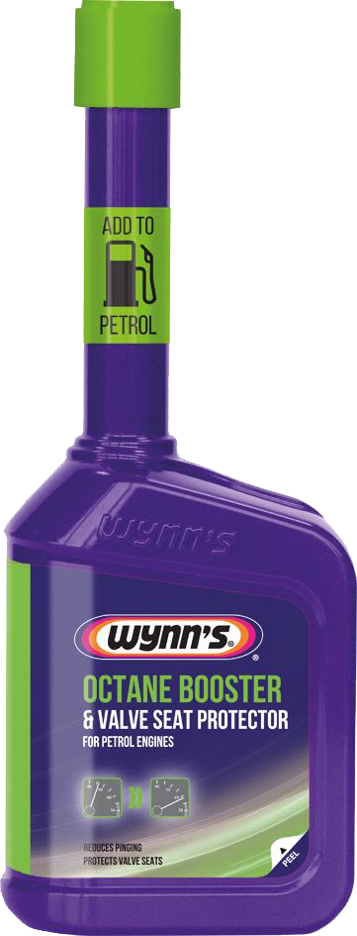
 |  |  |  | مسئول المحطة | المبيع | رقم العامل | المضخة | التاريخ
 | 40 |  | الإجمالي
 |  |  |  |  | 2 | 8224 | 1+2 | 2018-03-02
 |  |  |  |  | 1 | 2625 | 3+4 | 2018-03-02
 |  |  |  |  | 1 | 2552 | 15+16 | 2018-03-02
 |  |  |  |  | 3 | 8224 | 1+2 | 2018-03-02
 | -33 |  | المتبقي |  |  |  | 1+2

 | 28.000 د.ك.‏ |  | المبيع

 |  | 4.000 | سعر المنتج

Octane Booster

